שאלה 3
 |  |  | לפניך שתי דוגמאות לתהליכי ייצור שונים. השלם את הטבלה הבאה עבור שתי הדוגמאות: | משימה:

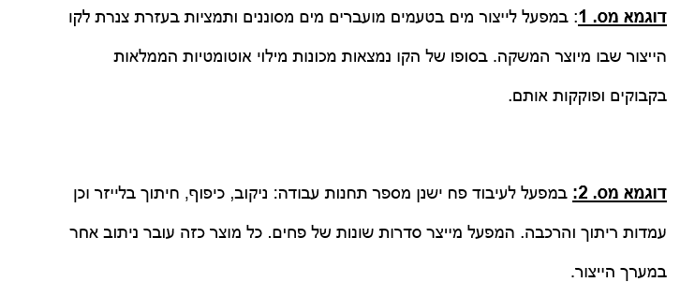
הדוגמאות המוצגות בתרגיל: | דוגמא מס. 2 | דוגמא מס. 1
 | ייצור סדרתי | ייצור רציף | סוג תהליך הייצור
 | מערך פונקציונלי | מערך מוצר | מערך הייצור
 | בינוני עד גדול | קטן באופן יחסי | מגוון המוצרים
 | בינונית , העובדים נדרשים לכוון את המכונות בתחילת הסדרה | מיומנותם, עלות התחלופה שלהם והשכר כולם נמוכים | מיומנות העובדים
 | גדול בדרך כלל בגלל התחנות השונות | אין בדרך כלל, "זורם בצינור" | מלאי בתהליך
 | ארוך באופן יחסי, יש הרבה המתנות בין העיבודים | קצר יחסית | זמן שהייה בתהליך

שאלה 4
 |  |  |  |  |  |  |  |  | שאלה 4
 |  |  |  |  |  |  |  |  | להלן נתוני הביקוש למוצר מסוים בחודשים האחרונים:

 |  |  | חודש | 1 | 2 | 3 | 4 | 5 | 6
 |  |  | ביקוש | 36 | 42 | 40 | 43 | 41 | 38
 |  |  |  |  |  |  |  |  | סעיף א

 |  |  |  |  |  |  |  |  | א. תשובה -> אין מגמה.
 |  |  |  |  |  |  |  |  | אין עקביות בין התנהגות החודשים השונים מבחינת עלייה או ירידה של הביקושים .

 |  |  |  |  | סעיף ב
 |  |  | לפי ממוצע נע |  |  | לפי החלקה מעריכית |  |  | סעיף ג
חודש | ביקוש |  | n=2
1 | 36 |  | תקופה | תחזית |  | תקופה | תחזית
2 | 42 |  | 3 | 39 |  | 2 | 37.2
3 | 40 |  | 4 | 41 |  | 3 | 37.76
4 | 43 |  | 5 | 41.5 |  | 4 | 38.808
5 | 41 |  | 6 | 42 |  | 5 | 39.2464
6 | 38 | סעיף ה | 9 | 39.5 |  | 6 | 38.99712
 |  |  |  |  | סעיף ה | 9 | 38.99712

 |  |  |  | סעיף ד
 |  |  |  | מדדי איכות עבור ממוצע נע |  | חישוב הטעויות
 |  |  | MSE | 5.3125 |  | טעות ממוצע נע | טעות החלקה מעריכית

 |  |  | MAPE | 4.7242476938 |  |  | 4.8
 |  |  |  |  |  | 1 | 2.24
 |  |  |  | מדדי איכות עבור החלקה מעריכית |  | 2 | 4.192
 |  |  | MSE | 9.9399650509 |  | -0.5 | 1.7536
 |  |  |  |  |  | -4 | -0.99712
 |  |  | MAPE | 6.7356963617

 |  |  |  | לפי בדיקה כדאי לעשות חיזוי בשיטת ממוצע נע מכיוון שהיא סיפקה תוצאות קטנות יותר במדדי איכות.

